PT1
Escola Secundária de Pinhal Novo

Programa Escola Digital
Entrega de Equipamento
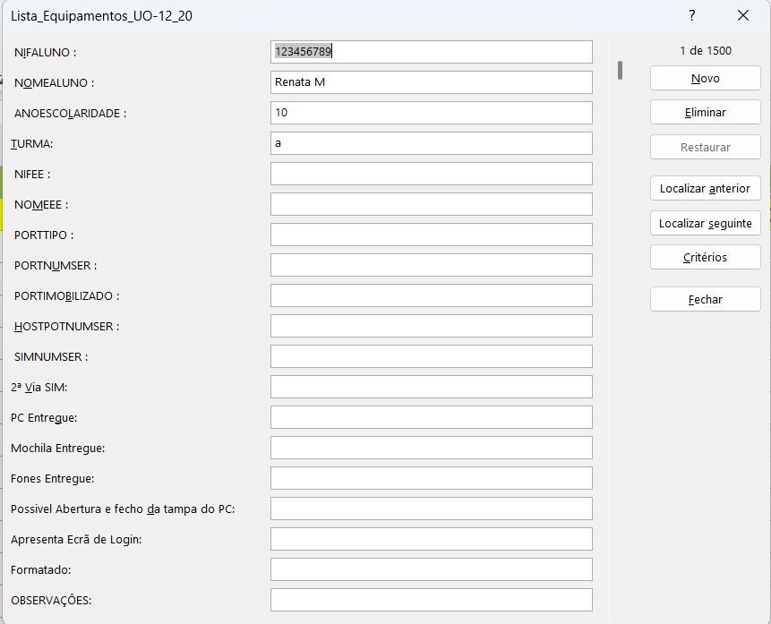

Rececionado por: ______________________________________________
Encarregado de Educação: ______________________________________
 | Pinhal Novo

